Fifth Avenue
 | Fifth Avenue Co.

1. Variables |  |  |  |  |  |  | Precio Venta | Mat. Prima | Costo Mat. Pr | Utilidad | NOTA
 | X1= | Corbatas de Seda |  |  |  | X1= | 19.24 | 0.125 | 3 | 16.24 | El costo de materia es multiplicar el valor de la maeteria prima * el costo del material
 | X2= | Corbatas de Polliester |  |  |  | X2= | 8.70 | 0.08 | 0.48 | 8.22
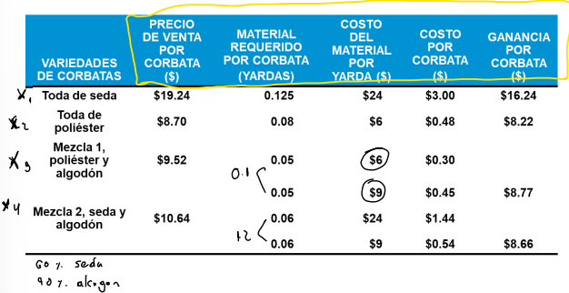
 | X3= | Corbatas de Algodón y Poliestar |  |  |  | X3= | 9.52 | 0.1 | 0.75 | 8.77
 | X4= | Corbatas de Algodón y Seda |  |  |  | X4= | 10.64 | 0.11 | 1.98 | 8.66

2. Función Objetivo
 | Max Z= | 16,24X1+8,22*X2+8,77*X3+8,66*X4

3. Restricciones
 | Disponibildad de seda |  | 0,125X1+0,66X4≤1200
 | Disponibildad de Poliester |  | 0,08X2+0,05X3≤3000
 | Disponibilidad de Algodón |  | 0,05X3+0,044X4≤1600
 | Demanda Máxima X1 |  | X1≤7000
 | Demanda Máxima X2 |  | X4≤14000
 | Demanda Máxima X3 |  | X3≤16000
 | Demanda Máxima X4 |  | X4≤8500
 | Demanda Mínima X1 |  | X1≥5000
 | Demanda Mínima X2 |  | X4≥10000
 | Demanda Mínima X3 |  | X3≥13000 |  |  |  |  |  |  |  | Para calcular la disponibilidad de materia
 | Demanda Mínima X4 |  | X4≥5000

4. No negatividad
 | Xi ≥ 0 ꓯ i

 |  |  |  |  |  |  |  |  |  |  | Seda y algodón | seda*porcentajeSeda | 0,11*60% | 0.066
5. Resolver Solver
 |  |  | X1 | X2 | X3 | X4
 |  |  |  |  |  |  |  |  |  |  | Para la demanda
 |  | Variables | 5112 | 14000 | 16000 | 8500 | Z(utilidad)
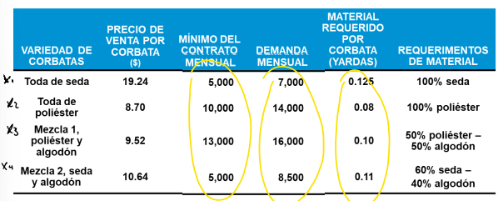
 |  | Coeficiente | 16.24 | 8.22 | 8.77 | 8.66 | 412028.88 |  | Limite disponible
 |  | Disponibildad de seda | 0.125 |  |  | 0.066 | 1200 | ≤ | 1200
 |  | Disponibildad de Poliester |  | 0.08 | 0.05 |  | 1920 | ≤ | 3000
 |  | Disponibilidad de Algodón |  |  | 0.05 | 0.044 | 1174 | ≤ | 1600
 |  | Demanda Máxima X1 | 1 |  |  |  | 5112 | ≤ | 7000
 |  | Demanda Máxima X2 |  | 1 |  |  | 14000 | ≤ | 14000
 |  | Demanda Máxima X3 |  |  | 1 |  | 16000 | ≤ | 16000
 |  | Demanda Máxima X4 |  |  |  | 1 | 8500 | ≤ | 8500
 |  | Demanda Mínima X1 | 1 |  |  |  | 5112 | ≥ | 5000
 |  | Demanda Mínima X2 |  | 1 |  |  | 14000 | ≥ | 10000
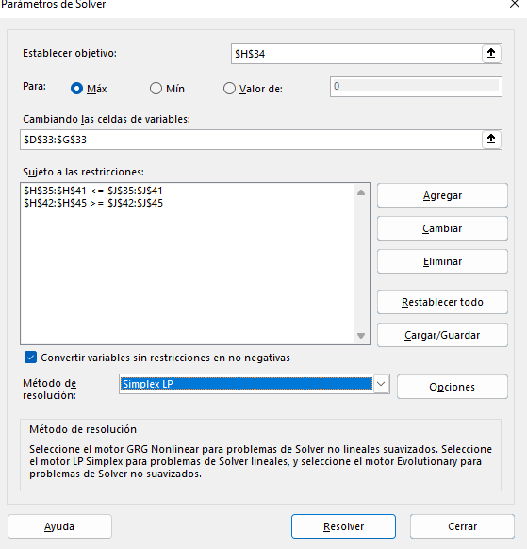
 |  | Demanda Mínima X3 |  |  | 1 |  | 16000 | ≥ | 13000
 |  | Demanda Mínima X4 |  |  |  | 1 | 8500 | ≥ | 5000

Top Speed Bicycle
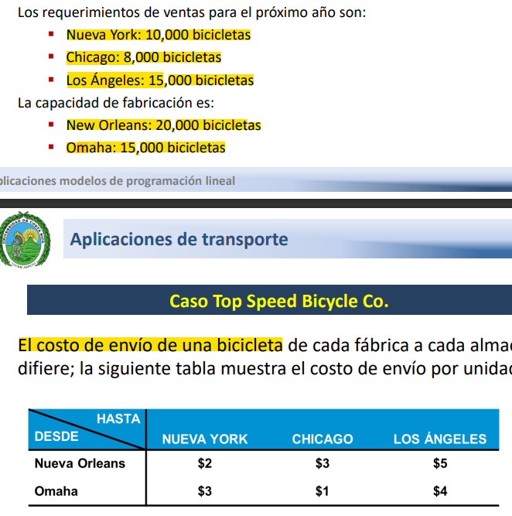
Caso Top Speed Bicycle Co.

1. Variables
 | X1 = | Cantidad de bicicletas de Nueva Orleans a New York
 | X2 = | Cantidad de bicicletas de Nueva Orleans a Chicago
 | X3 = | Cantidad de bicicletas de Nueva Orleans a Los Angeles
 | X4 = | Cantidad de bicicletas de Omaha a New York
 | X5 = | Cantidad de bicicletas de Omaha a Chicago
 | X6 = | Cantidad de bicicletas de Omaha a Los Angeles

2. Funcion
 | Min Z = | 2X1 + 3X2 + 5X3 + 3X4 + 1X5 + 4X6

3. Restricciones
 | Sujeto a;
 | Demanda de Nueva Orleans y Omaha a New York | X1 + X4 = 10000
 | Demanda de Nueva Orleans y Omaha a Chicago | X2 + X5 = 8000
 | Demanda de Nueva Orleans y Omaha a Los Angeles | X3 + X6 = 15000
 | Capacidad maxima de Nueva Orleans | X1 + X2 + X3 ≤ 20000
 | Capacidad maxima de Omaha | X4 + X5 + X6 ≤ 15000

4. No negatividad
 | Xi ≥ 0 ꓯ i

5. Resolver con solver

 |  | X1 | X2 | X3 | X4 | X5 | X6
 | Variables | 10000 | 0 | 8000 | 0 | 8000 | 7000 | Z |  | Limite disponible
 | Coeficientes | 2 | 3 | 5 | 3 | 1 | 4 | 96000

 | Demanda de Nueva Orleans y Omaha a New York | 1 |  |  | 1 |  |  | 10000 | = | 10000
 | Demanda de Nueva Orleans y Omaha a Chicago |  | 1 |  |  | 1 |  | 8000 | = | 8000
 | Demanda de Nueva Orleans y Omaha a Los Angeles |  |  | 1 |  |  | 1 | 15000 | = | 15000
 | Capacidad maxima de Nueva Orleans | 1 | 1 | 1 |  |  |  | 18000 | ≤ | 20000
 | Capacidad maxima de Omaha |  |  |  | 1 | 1 | 1 | 15000 | ≤ | 15000

Practica 1
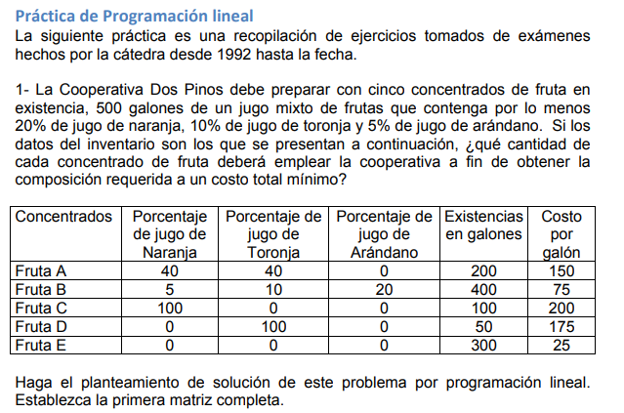

1. Variables
 | X1 = A |  | A = Mix Naranja y Toronja
 | X2 = B |  | B = Mix Naranja, Toronja y Arandano
 | X3 = C |  | C = Naranja
 | X4 = D |  | D = Toronja
 | X5 = E |  | E = Arandano??

2. Funcion
 | Min Z = 150X1 + 75X2 + 200X3 + 175X4 + 25X5

3. Restricciones
 | Sujeto a;
 | Demanda minima | X1 + X2 + X3 + X4 + X5 ≥ 500
 | Porcentaje de Naranja | 0,4X1 + 0,05X2 + 1X3 ≥ 100 |  | 100 |  | -- | del total de galones a producir, el % debe ser ...
 | Porcentaje de Toronja | 0,4 X1+ 0,1X2 + 1X4 ≥ 50 |  | 50
 | Porcentaje de Arandano | X2 ≥ 25 |  | 25
 | Existencia de galon A | X1 ≤ 200
 | Existencia de galon B | X2 ≤ 400
 | Existencia de galon C | X3 ≤ 100
 | Existencia de galon D | X4 ≤ 50
 | Existencia de galon E | X5 ≤ 300

4. No negatividad
 | Xi ≥ 0 ꓯ i

5. Resolver con solver

 |  | X1 | X2 | X3 | X4 | X5
 | Variables | 93.75 | 125 | 56.25 | 0 | 225 | Z |  | Limite disponible
 | Coeficientes | 150 | 75 | 200 | 175 | 25 | 40312.5
 |  |  |  |  |  |  |  |  |  | ≥
 | Demanda minima | 1 | 1 | 1 | 1 | 1 | 500 | ≥ | 500
 | Porcentaje de Naranja | 0.4 | 0.05 | 1 |  |  | 100 | ≥ | 100
 | Porcentaje de Toronja | 0.4 | 0.1 |  | 1 |  | 50 | ≥ | 50
 | Porcentaje de Arandano |  | 0.2 |  |  |  | 25 | ≥ | 25
 | Existencia de galon A | 1 |  |  |  |  | 93.75 | ≤ | 200
 | Existencia de galon B |  | 1 |  |  |  | 125 | ≤ | 400
 | Existencia de galon C |  |  | 1 |  |  | 56.25 | ≤ | 100
 | Existencia de galon D |  |  |  | 1 |  | 0 | ≤ | 50
 | Existencia de galon E |  |  |  |  | 1 | 225 | ≤ | 300

Practica 3
